关系图
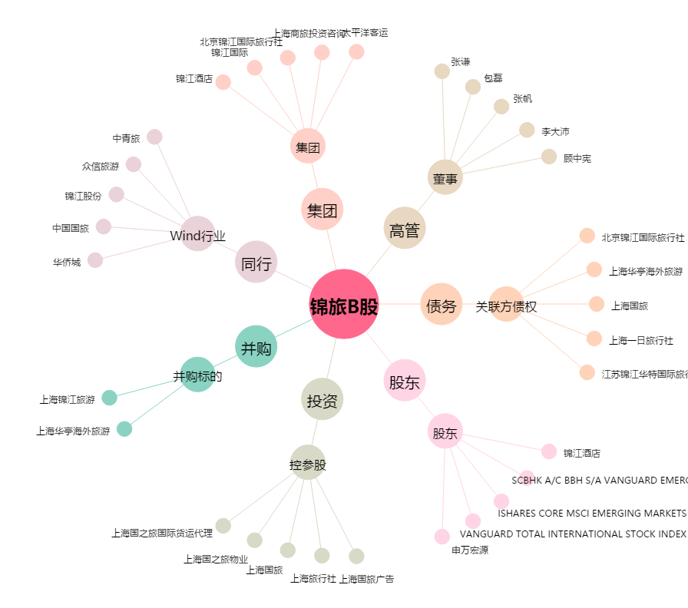
锦旅B股[900929.SH] - 关系概览图

